外部設計書
外部設計書 |  |  |  |  |  | 画面名 |  | 新規登録画面 |  |  |  |  |  | 作成者 | メイズ雪 |  |  | 更新者
 |  |  |  |  |  | システム名 |  | Sol-ty |  |  |  |  |  | 作成日 | 2022-06-06 |  |  | 更新日
 |  |  |  |  |  | 備考

 | 画面設計

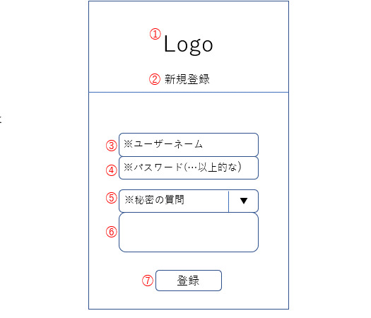

 | 機能設計

 |  | ①ロゴ
 |  |  | アプリのロゴを表示する

 |  | ②タイトル

 |  | ③ユーザーネーム
 |  |  | 登録したいユーザーネームを入力する

 |  | ④パスワード
 |  |  | 登録したいパスワードを入力する

 |  | ⑤秘密の質問
 |  |  | 右の▼をクリックすることで質問が複数の中から一つ選べる
 |  |  |  | 出身小学校の名前は？/最初に飼ったペットの名前は？/生まれた町の名前は？

 |  | ⑥秘密の質問の答え
 |  |  | "秘密の質問"欄で選択した質問に対する回答を記述できるテキストボックス

 |  | ⑦登録
 |  |  | クリックすると上記の内容がデータベースに登録される

 | 項目定義書

 | No |  | 物理名 |  | 論理名 |  | 画面型 |  | データ型 | min |  | max |  | DBテーブル |  | DBカラム | 備考
 |  | 1 | logo |  | ロゴ |  | Image
 |  | 2 | title |  | タイトル |  | h2
 |  | 3 | username |  | ユーザーネーム |  | Textbox |  | String |  | 6 |  | 16 | IDPW |  | USERNAME | 半角英数のみ
 |  | 4 | password |  | パスワード |  | Textbox |  | String |  | 8 |  | 16 | IDPW |  | PASSWORD | 英数大小文字一文字以上ずつ
 |  | 5 | secquestion |  | 秘密の質問 |  | Select |  | Int |  |  |  |  | IDPW |  | SECQUESTION
 |  | 6 | secanswer |  | 秘密の質問の答え |  | Textbox |  | String |  | 1 |  | 16 | IDPW |  | SECANSWER
 |  | 7 | userregist |  | 登録 |  | Submit

